アプリ案ドラフト
【アプリ名】フリマ出品支援アプリ
【アプリ概要】
メルカリやラクマへ出品するアイテムの画像を複数アップロードすると商品説明文を生成するなど出品を支援してくれるアプリ。
※出品自体は説明文をコピペして手作業で出品する。
【必須機能】
①アップロードした画像群から商品情報の素案を生成する機能
・商品情報：「商品名」・「出品カテゴリ」・「ブランド」・「商品説明文」・「商品状態」・「販売価格」
・商品説明には適切なハッシュタグを含む。
・「出品カテゴリ」・「ブランド」は複数候補を提示する。
・任意でユーザ補助簡易説明(サイズや購入時期など)を入力可能とする。
【準必須機能】
②類似商品を検索して商品情報の精度を高める機能
③アイテム画像の見栄えを改善する機能
（トリミング、明るさやコントラスト変更、文字追加など）
③自動出品機能
【出品作業環境】
・PCでの出品作業が前提。
【開発環境・ツール】
・CursorとNode.js、Next.js、Supabaseを使う。

（出品自体は説明文をコピペして手作業で出品）

画面遷移
MVPは「最短で価値を出す」ことが目的なので、かなり削ぎ落とした遷移にします。
（類似検索・画像編集・自動出品は全部カット）

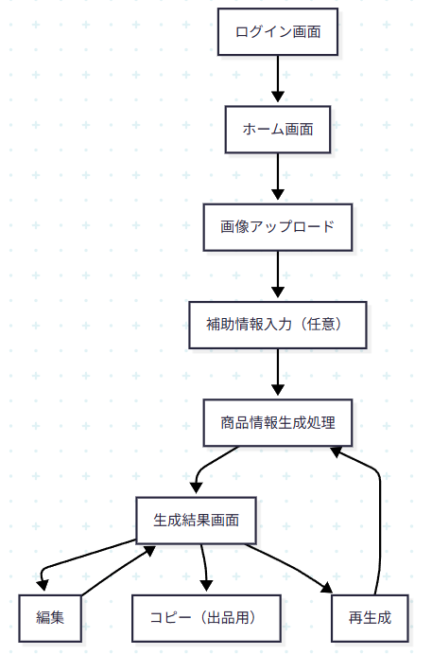

flowchart TD

%% ===== 認証（任意） =====
A[ログイン画面] --> B[ホーム画面]

%% ===== メインフロー =====
B --> C[画像アップロード]
C --> D[補助情報入力（任意）]
D --> E[商品情報生成処理]

E --> F[生成結果画面]

%% ===== 結果画面 =====
F --> G[編集]
G --> F

F --> H[コピー（出品用）]

%% ===== シンプル導線 =====
F --> I[再生成]
I --> E

MVP設計のポイント（かなり重要）

①「1機能＝1価値」に絞っている

画像 → 説明文生成 → コピペ

②履歴すら削っている

履歴は便利だけど：

DB設計が増える

UI増える

バグ増える

③ログインも本当は不要

極論こうしてもいい：

ホーム（即アップロード）

④最短導線はこれ

ユーザーの理想操作：

画像ドラッグ

ボタン押す

コピペ

10秒以内で完了させるのが勝ち

正直な改善アドバイス

このMVPでやるべき優先順位

説明文の「売れる精度」を上げる

生成速度を速くする

UIを極限までシンプルにする

必要なら次はこれやると開発一気に進みます

API設計（Next.js Route Handler）

OpenAIプロンプト設計（ここが勝負）

Supabase最小構成（テーブル1個だけ）

